关系图
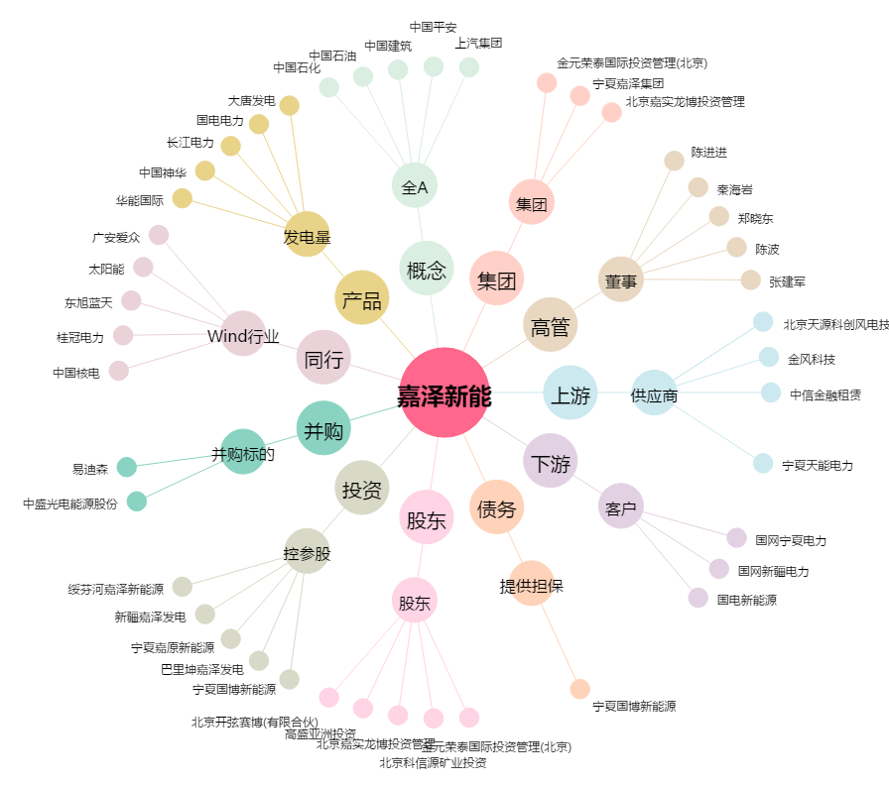
嘉泽新能[601619.SH] - 关系概览图

